Planilha1
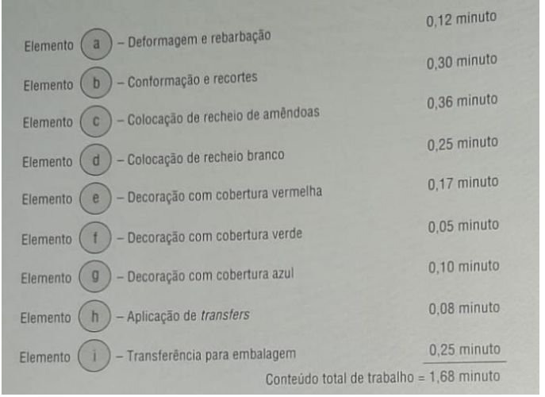
1° Estágio
2° Estágio
4° Estágio
Tarefa | Trabalho | Tempo de ciclo requerido: | 0.48
A | 0.12
B | 0.3
C | 0.36 | Estágio | Tempo
D | 0.25 | 1 | 0.42
E | 0.17 | 2 | 0.36
F | 0.05 | 3 | 0.47
G | 0.1 | 4 | 0.43
H | 0.08
I | 0.25
 |  | Tempo Ocioso por Ciclo | 0.24
Soma | 1.68 | Proporção de tempo ocioso por ciclo | 12.50%
3° Estágio
tempo | 0.48
N° de Estágios | 3.5
4 Estágios

Tempo de cada Estágio

